المؤشرات الكلية

سوق العراق للاوراق المالية
جلسة الاحد 2026/3/29 |  |  |  | تقرير أسعار الأسهم المتداولة لسوق العراق للأوراق المالية
الجلسة (53)
الاسهم المتداولة المدرجة و OTC |  |  | 820,169,631 |  |  | قيمة الأسهم المتداولة المدرجة و OTC |  | 680,368,803 |  |  | صفقات الشركات المدرجة وOTC | 1066

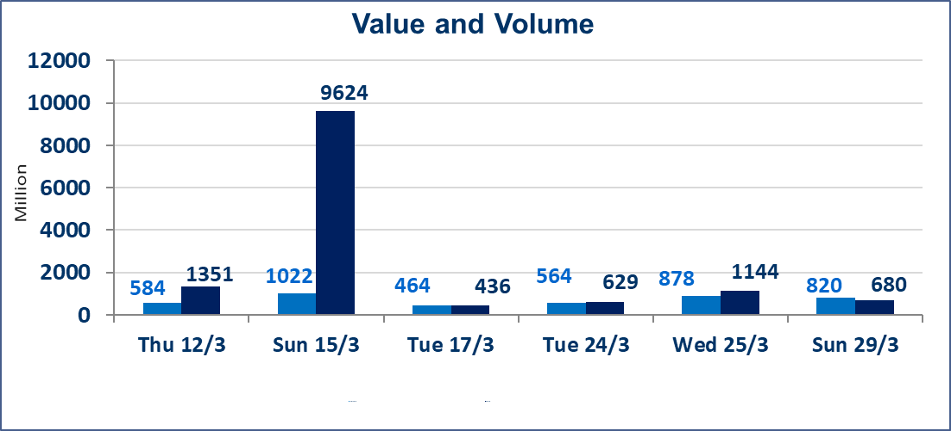
المؤشر60 ISX اليوم | 937.90 |  | نقطة |  |  | المؤشر15 ISX اليوم | 1216.31 | نقطة
المؤشر 60 ISX السابق | 948.42 |  | نقطة |  |  | المؤشر 15 ISX السابق | 1220.02 | نقطة
نسبة التغير | -1.11 |  | % |  |  | نسبة التغير | -0.30 | %
عدد النقاط | -10.52 |  | نقطة |  |  | عدد النقاط | -3.71 | نقطة

الشركات المدرجة | 104 | OTC | 14 | 118 |  | الشركات غير المتداولة المدرجة | 41 | OTC | 12 | 53
الشركات المتداولة | 49 | OTC | 2 | 51 |  | الشركات المرتفعة |  |  | 6
شركات الهيئة العامة |  |  |  | 4 |  | الشركات المنخفضة |  |  | 21
الموقوفة بقرار من هيأة الأوراق المالية |  |  |  | 10
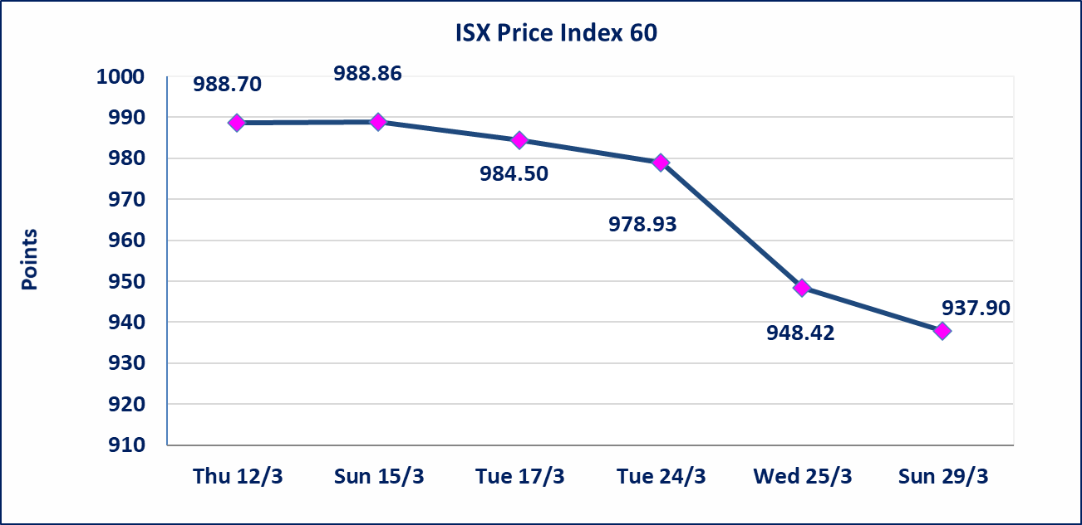
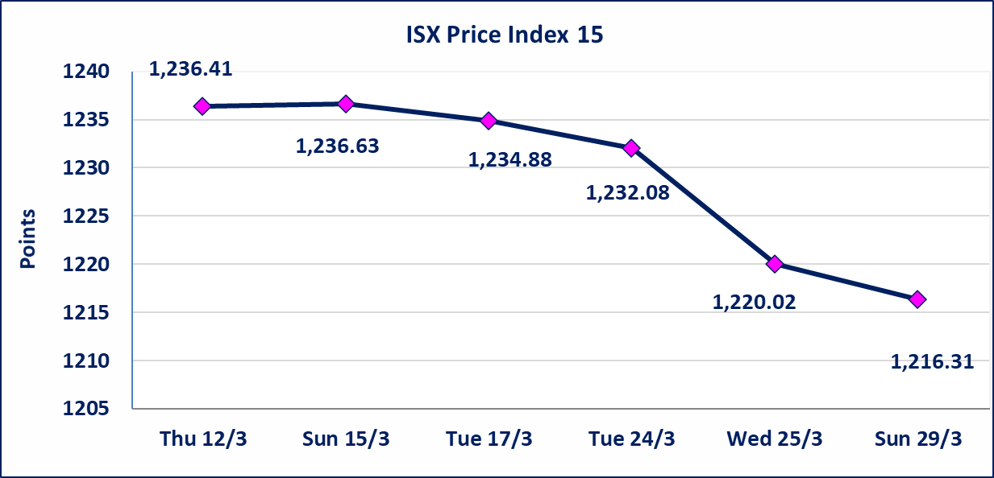

الحد الأعلى والادنى للتغير في السعر | نسبة التغير في كافة المنصات (5%) إرتفاعاً وإنخفاضاً من سعر الاغلاق السابق.
Web site : www.isx-iq.net E-mail : info-isx@isx-iq.net |  |  |  |  | 07834000034 - 07711211522 : ص . ب :3607 العلوية الهاتف |  |  |  |  |  | بغداد /الكرادة/ قرب المسرح الوطني /مجاور مصرف الخليج التجاري

نسبة التغير
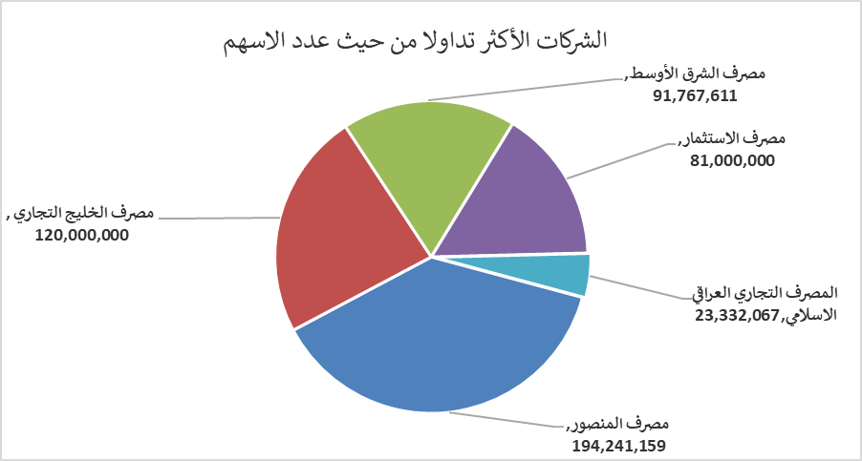
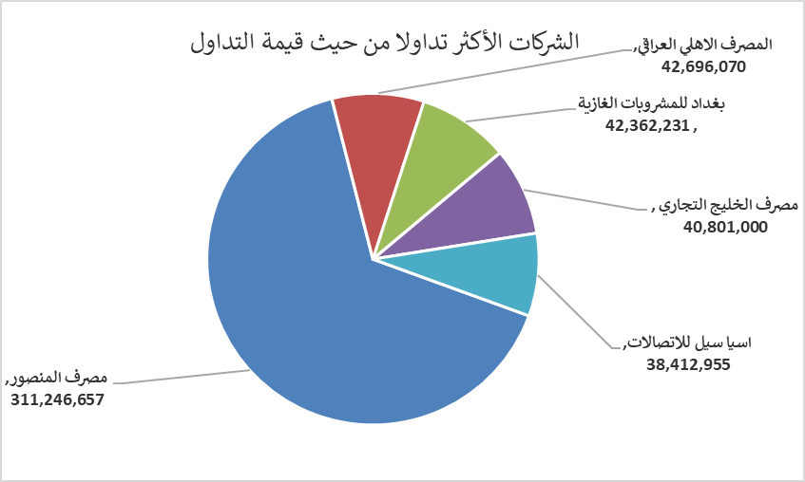
الشركات الأكثر ارتفاعاً وانخفاضاً

نسبة التغير لاسعار الاغلاق الاكثر ارتفاعاً |  |  |  | نسبة التغير لاسعار الاغلاق الاكثر انخفاضاً
اسم الشركة | اغلاق | التغير(%) | الاسهم المتداولة | اسم الشركة | اغلاق | التغير (%) | الاسهم المتداولة
الحمراء للتامين | 5.600 | 4.87 | 7,000 | مصرف الموصل للاستثمار | 0.140 | -6.67 | 17,006,626
دار السلام للتأمين | 0.810 | 3.85 | 3,897,000 | فندق أشور | 29.310 | -4.99 | 50,240
مصرف الوطني الاسلامي | 0.850 | 2.41 | 6,500,000 | العراقية لصناعات الكارتون | 2.490 | -4.60 | 2,029,969
الكندي لانتاج اللقاحات البيطرية | 2.500 | 2.04 | 2,001,562 | مصرف الاستثمار | 0.210 | -4.55 | 81,000,000
نقل المنتجات النفطية | 1.880 | 1.62 | 957,951 | الوطنية لصناعات الاثاث المنزلي | 0.950 | -4.04 | 9,793

الشركات الاكثر نشاطا حسب الاسهم المتداولة (حجم التداول) |  |  |  | الشركات الاكثر نشاطا حسب القيمة المتداولة
اسم الشركة | اغلاق | التغير(%) | الاسهم المتداولة | اسم الشركة | اغلاق | التغير (%) | القيمة المتداولة
مصرف المنصور | 1.570 | -2.48 | 194,241,159 | مصرف المنصور | 1.570 | -2.48 | 311,246,657
مصرف الخليج التجاري | 0.340 | -2.86 | 120,000,000 | المصرف الاهلي العراقي | 4.830 | -0.21 | 42,696,070
مصرف الشرق الأوسط | 0.060 | 0.00 | 91,767,611 | بغداد للمشروبات الغازية | 5.800 | -0.85 | 42,362,231
مصرف الاستثمار | 0.210 | -4.55 | 81,000,000 | مصرف الخليج التجاري | 0.340 | -2.86 | 40,801,000
المصرف التجاري العراقي الاسلامي | 0.650 | -1.52 | 23,332,067 | اسيا سيل للاتصالات | 14.920 | 0.27 | 38,412,955

